省力化対象
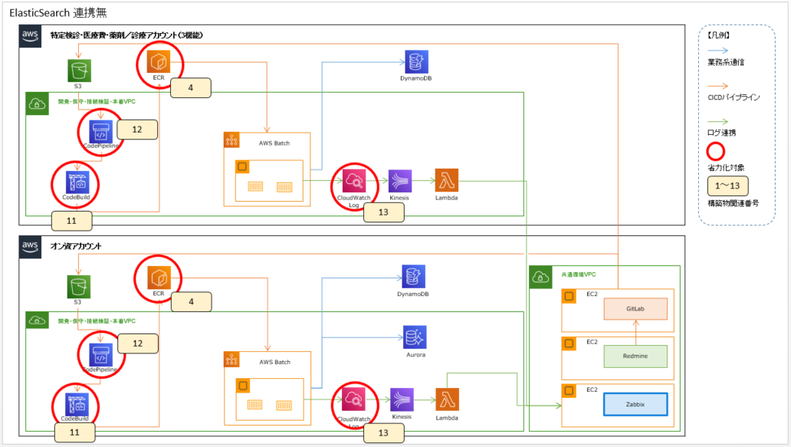
省力化前提条件
No.0の構築リソースがすでに作成済みである。

省力化対象
以下3パターンのテンプレートを作成し、作業を省力化する。
・WEB：No.1～13を省力化
・Batch ECS：No.4～8、11～13を省力化 ※NLB、CodeDeployが対象外
・AWS Batch：No.4,11～13を省力化 ※NLB、CodeDeployが対象外

省力化対象外
Kinesis連携用IAM、Lambda&KinesisおよびGitはテンプレートが複雑化し、テンプレート数も増えてしまうため、省力化対象外とした。
リポジトリポリシーは調査に時間を要したため、今回は省力化対象外とした。

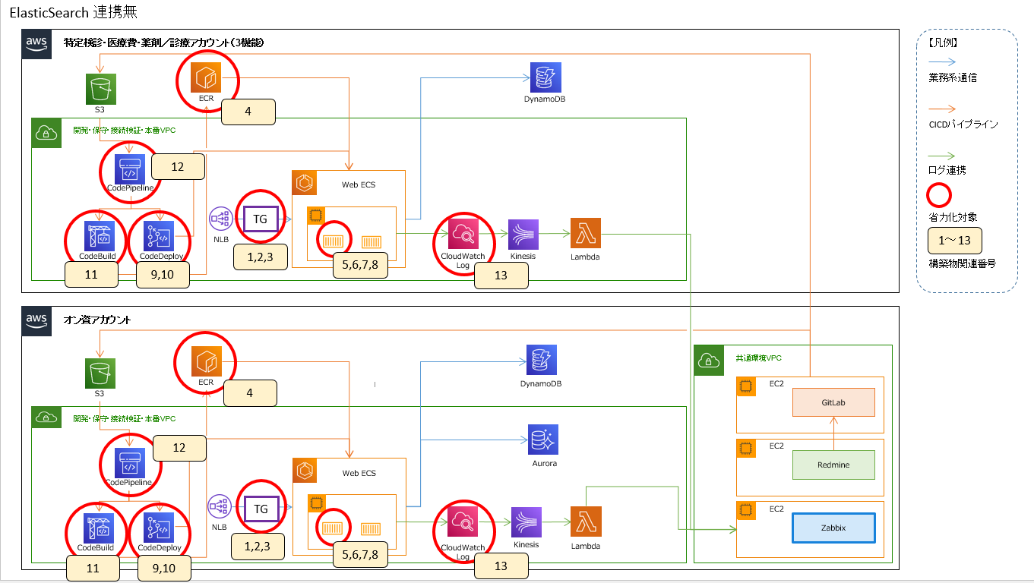
省力化対象表 |  |  |  |  |  | WEB省力化対象図
 |  |  |  |  |  | ※1~13の数字は「省力化対象表」との関連性を表す
構築リソース |  | オン資/特定健診・医療費・薬剤／診療 |  |  | 備考
No. | 構築物 | WEB | Batch ECS | AWS Batch
0 | VPC | ○ | ○ | ○ | -
 | NLB | ○ | × | × | -
 | タスクロール | ○ | ○ | × | -
 | 実行ロール | ○ | ○ | × | -
 | クラスター | ○ | ○ | ○ | -
 | Build用サブネット | ○ | ○ | ○ | -
 | Build用バケット | ○ | ○ | ○ | -
 | Build用セキュリティグループ | ○ | ○ | ○ | -
 | Build用サービスロール | ○ | ○ | ○ | -
 | Deploy用サービスロール | ○ | × | × | -
 | Pipeline用サービスロール | ○ | ○ | ○ | -
 | CloudWatchロググループ用KMS | ○ | ○ | ○ | -
1 | ターゲットグループ1 | ○ | × | × | -
2 | ターゲットグループ2 | ○ | × | × | -
3 | リスナー | ○ | × | × | リスナーにターゲットグループ1を紐づける
4 | リポジトリ | ○ | ○ | ○ | -
5 | タスク定義 | ○ | ○ | × | -
6 | サービス検知 | ○ | ○ | × | -
7 | ECSサービス | ○ | ○ | × | ECSサービスにターゲットグループ1、サービス検知を紐づける
8 | AutoScalling | ○ | ○ | × | -
9 | アプリケーション | ○ | × | × | - | Batch ECS省力化対象図
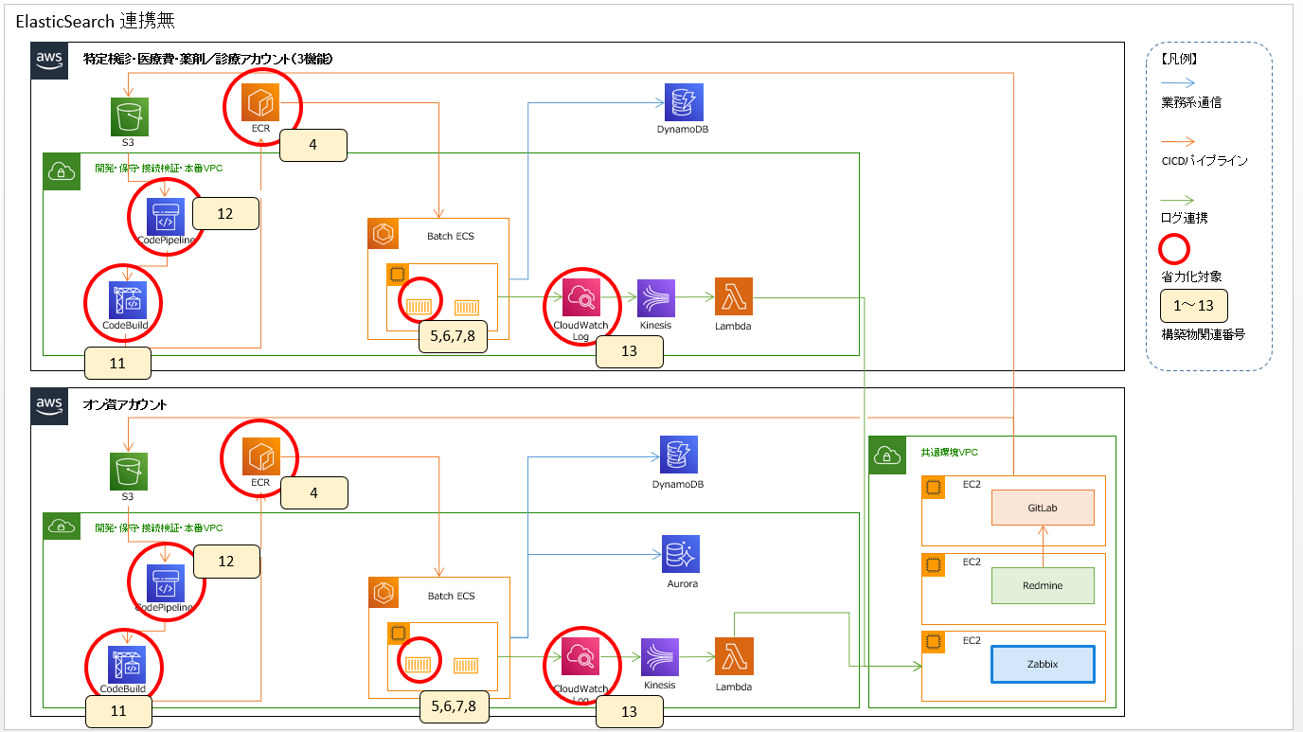
10 | デプロイメントグループ | ○ | × | × | デプロイメントグループにターゲットグループ1,2、リスナー、 デプロイアプリケーションを紐づける
11 | CodeBuild | ○ | ○ | 〇 | -
12 | CodePipeline | ○ | ○ | 〇 | CodePipelineにCodeBuild、CodeDeployを紐づける
13 | ロググループ | ○ | ○ | ○ | -

 |  |  |  |  |  | AWS Batch省力化対象図

